상품제안서
하드커버 메모지 81X80mm | 상품코드: F08623

 |  |  |  |  |  |  | 02-412-0044 | www.easy1.co.kr
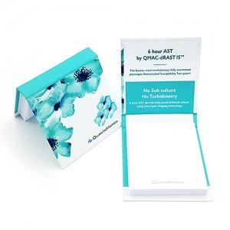

【상세/제작정보】

【인쇄/포장옵션】 | 풀칼라 / OPP(비닐)

【공급단가】 | 수량 | 1,000~ | 2,000~ | 3,000~ | 5,000~ | 10,000~
*VAT별도 | 100매 | 930원 | 890원 | 860원 | 820원 | 800원
 | 200매 | 1,260원 | 1,210원 | 1,160원 | 1,120원 | 1,090원

【상품 URL】 | https://easy1.co.kr:443/src/goods_detail.php?gdno=8623

